Ej4-S
Ejercicio 4. Resuelva la siguiente traza de procesos indicando cuales procesos terminaron, cuales no y por qué. En caso de que no terminen, indique si hay procesos en deadlock.
1ro | 2do | 3ro | 4to |  | Traza de Semáforos |  |  |  |  |  | ejecutado OK
P1 | P2 | P3 | P4 | Valores iniciales de los semáforos: | Cola de Bloqueados: | P3 | P3, P2 | P4 | P1 |  | bloquea
 |  |  |  |  | observación | A | B | C | D |  | ejecutado luego bloqueo
 |  |  |  |  | ini | 1 | 1 | 1 | 1
 |  |  |  |  | P1- D(B) |  | 0
 |  |  |  |  | P2- D(A) | 0
Down( B ) | Down( A ) | Down( B ) | Down( D ) | A = 1 | P3- D(B) |  | -1 |  |  | P3 bloqueado
Down( C ) | Down( B ) | Down( D ) | Up( D ) | B = 1 | P4- D(D) |  |  |  | 0
Up( B ) | Down( C ) | Down( A ) | Down( C ) | C = 1 | P1-D(C) |  |  | 0
Down( D ) | Up( C ) | Up( B ) | Down( B ) | D = 1 | P2- D(B) |  | -2
Up ( D ) | Up( B ) | Up( D ) | Up( C ) |  | P4- U(D) |  |  |  | 1
Up( C ) | Up( A ) | Up( A ) | Up( B ) |  | P1- U(B) |  | -1
 |  |  |  |  | P3- D(D) |  |  |  | 0
 |  |  |  |  | P4- D(C) |  |  | -1
 | C -> P1 -> D |  |  |  | P1- D(D) |  |  |  | -1
 | A -> P2 -> B |  |  |  | P3- D(A) | -1
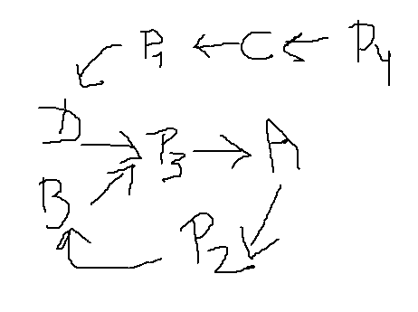
 | B, D -> P3 -> A
 | P4 -> C

 | P2 y P3 están en Deadlock

 | P1 y P4 en Starvation

Ej6-D
Ejercicio 6. Dada la siguiente tabla que indica los recursos ya asignados y recursos necesarios para cada proceso:

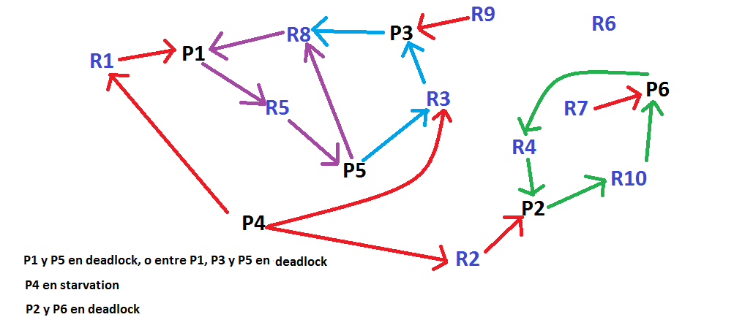
Proceso | Recursos Asignados | Recursos Necesarios
P1 | R1, R8 | R5 | a)
P2 | R2, R4 | R10
P3 | R3, R9 | R8
P4 | - | R1, R2, R3
P5 | R5 | R3, R8
P6 | R7, R10 | R4

a) Indique si existe un Bloqueo Mutuo y/o Inanición entre los procesos.
b) En caso afirmativo, determine como debería resolverse.

 |  |  | b)

 |  |  | Por un lado, mataría al proceso P1 o al P5
 |  |  | Por otro lado, mataría al P2 o al P6

